Sheet1
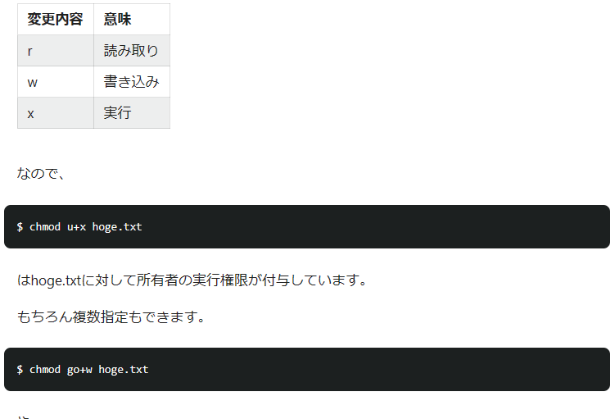
P3 | GNU GPL |  | https://atmarkit.itmedia.co.jp/aig/03linux/gnu.html
 | LINUXディストリビューション
P7 | CUI
P8 | SHELL
P9 | テキストファイルに保存
P11 | UNIXはマルチユーザー
 | ユーザーとファイルのアクセス権を意識する
 | フリーソフトウェアはソースで提供、コンパイルが必要
P12 | 定評のあるディストリービューションをインストールすれば一通りのソフトが導入される
 | 代表的なフリーウェアはバイナリーで提供されて簡単にインストールされる
 | LINUX多数のフリーソフトで成り立っている
P16 | Ubuntuは無料、年2回リリース
 | 長期サポートバージョン、サーバーは5年、デスクトップ３年サポート
 | ノーマルバージョンは18ケ月
P17 | 有料サポート有
 | 日本語でインストール可
P18 | Scientic linuxはRed hatをベースに作られている
 | 無料
P21 | LINUXコピーAND PASTEはWINDOWSと同じ
P22 | Windowsと共存さすのか、LINUXっ専用にするのか
P26 | ライブCD 起動可能なOSが収録されたCD
P39 | Virtual box
 | ホストos pc直接インストール |  |  |  | .
 | ゲストos 仮想pcにインストール
P72アップデートマネージャー | 「Ubuntu」は、各ソフトウェアもまとめて常に最新の状態に「アップデート」します。 「アップデートマネージャー」が常に「アップデート」を管理しています | Ubuntuのアップデートマネージャー (ubuntufreak.net)
P76 | ユーザーが別のユーザーの権限レベルでプログラムを実行するためのコマンドである。 一般的に、ユーザーがスーパーユーザー（superuser、すなわちroot）の特権レベルを利用する際に用いられることが多い。
P48 | Guest Additions
 | ホストosの文字列をゲストosに貼り付けなどできる
P79 | 通知アイコンが出た場合アップデートする
P83 | Ubuntuのソフトウェア管理 | 【Ubuntu日和】【第4回】これで脱・初心者。Ubuntuのパッケージ管理入門 - PC Watch (impress.co.jp)
P48 | sudo apt install dkms | Ubuntu 仮想マシンに Dkms をインストールする方法 (echotechpoint.com)
 | 全部小文字か？
P49 | Guest Additionsのインストール | VirtualBox の Guest Additions のインストール （ゲスト OS は Linux） (kkaneko.jp)
 | ダウンロードが必要な場合がある | UbuntuにGuest Additionsをインストールする方法（WindowsゲストOS） ｜ 旅好きねっと｜なまら北海道野郎 (tabi-suki.net)
 |  | 技術メモメモ: Oracle VM VirtualBox (Windows版)＆Guest Additionsインストール手順 (tech-mmmm.blogspot.com)
 |  | ATDE5で"Guest Additions CD イメージの挿入"が反応しない | Armadilloサイト (atmark-techno.com)
 |  | virtual box にてGuest Additionsのインストールができない (teratail.com)
 |  | VirtualBox上のUbuntuの画面サイズを変更する方法 #Ubuntu - Qiita

P82 | パッケージとはバイナリパッケージを示す
 | パッケージ管理システム
 | パッケージをインストールする場合、付属のパッケージを自動でンストールする仕組み
P101 | プロンプト ユーザ名@ホスト名：パス名
 | カレンダー；sudo apt ncal
 | cal -3 10 1929
 | 実行するプログラム オプション パラメーター（引数）
 | 組み込みコマンド⇒cd kill
 | fまたはSPACE 1画面進める | ｆ
 | b 1画面戻る
 | ↓ enter 1進める ctl＋ｎ
 | ↑ 1行戻る ctl＋ｐ
 | ctl＋ｒ コマンド履歴
 | / 文字列検索
 | q 登録せずに終わり
 | man cal
 | less cal
 | man man
 | man less

 | キーワード
 | man -k editor | マニュアルページんセクション
 |  | manページの「関連事項」にあるsyslogd(8)などの数字は何？ (itmedia.co.jp)

 | whoa「tab」 入力補完 cnt + I | ユーザーID補完
 | 中断 cnt + C
P110 | ルートでディクトリから検索 find /
 | コマンドライン編集時に便利なコマンド | Linuxでコマンドラインを編集するのに知っておくべきショートカット集 (zenn.dev)

Ｐ112 | root ユーザー あらゆる操作が可能

P113 | root シェル #（su - ） | ubuntu以外
 | ubuntuの場合は、sudo で実行
 | 初期状態では設定されていない

P114 | ubuntuでrootを使う sudo -i
 | sudo passwd root

 | ubuntu以外では、visudoを使う | インストーラユーザーはadminnグループに属す
 | dokushu ALL=(ALL) ALL | sudoの権限を設定するvisudoコマンド【Linuxコマンド集】 (eng-entrance.com)

ｐ115 | ユーザーは１つ以上のグループに属することが可能

P116 | GUIによるユーザー追加 | Ubuntuで新規ユーザやグループへの追加方法をGUI・CUI別に解説！ | 侍エンジニアブログ (sejuku.net)

 |  | Ubuntuユーザ追加とsudo権限付与。ユーザ/グループ操作まとめ | WWWクリエイターズ (www-creators.com)

P119 | グループ作成 sudo group takesue | https://eng-entrance.com/linux-user-create-group
 | sudo groupadd mygroup
 | 中身確認 less /etc/group

P128 | デバイスファイル /DEV | Linuxディレクトリ構造 #Linux - Qiita
 | 仮想ファイル /PROC /SYS | 【 tree 】コマンド――ディレクトリをツリー状に表示する：Linux基本コマンドTips（179） - ＠IT (itmedia.co.jp) |  |  |  | ファイルシステムをファイルマネージャーに表示したい
 | ファイル名は記号は避けた方が良い
 | 記憶領域をディレクトリとしt管理 | Ubuntu用の8つのファイルマネージャー| Ubunlog
 | 隠しファイルを見る cnt + H

P133 | ホームディレクトリは個人のファイルを保存する
P136 | カレントディレクトリは．で
 | ホームディレクトリは~で

P137 | MKDIR
 | MKDIR -p
p138 | 新しいファイル作成
 | touch aaaa.txt
 | ファイル内容の表示
 | cat
 | less
 | cd のみを指定するとホームディレクトリへ
 | ls ファイル フォルダ一覧
 | ls- -f /で出力結果をわける
 | ls -t 時刻順
 | ls- l 全属性 | ファイルタイプ d ディレクトリ ｌシンボリックリンク
 | ls -lt
 | cp aaaa.txt bbb.txt
 | cp -r test/ test1/ | 他のディクトリに丸ごとコピー
 |  | 上書きされるが -riなら聞かれる？
 | mv

 | rm
 | rm -i | 削除の前に効かれる
 |  |  |  | ファイル名に空白無し
P149 | ハードリンク ln aaa.txt bbb.txt | コピー元・先が同じになる 番号
 | シンボリックリンク In -s aaa.txt bbb.txt

P154 | ファイルを作成 所有者
 | rwxrwxrwx
 | -ｒｗ－r－－r－－ dokushu | ⇒順不同
 | dokushuユーザーによる読み取り | 可
 | dokushuユーザーによる書き込み | 可 | 独習 LINUX 第2班
 | dokushuユーザーによる実行 | 不可
 | dokushuグループに所属するユーザーによる読み取り | 可
 | dokushuグループに所属するユーザーによる書き込み | 不可
 | dokushuグループに所属するユーザーによる実行 | 不可
 | 他のユーザーによる読み取り | 可
 | 他のユーザーによる書き込み | 不可
 | 他のグループに所属するユーザーによる実行 | 不可

 | ディレクトリンの権限が優先される
 | シンボリックリンクはリンク先のアクセス権が表示される

P157 | chown 所有者とグループの変更 | 関連：cd /home/dokushu/sample
 | chown ーＲ | 「ls ディレクトリ名」でディレクトリ内にあるファイルの一覧を、「ls」のみで実行した場合はカレントディレクトリ内にあるファイルの一覧を表示します。また、「ls file*.txt」のように、ワイルドカードで指定することもあります。

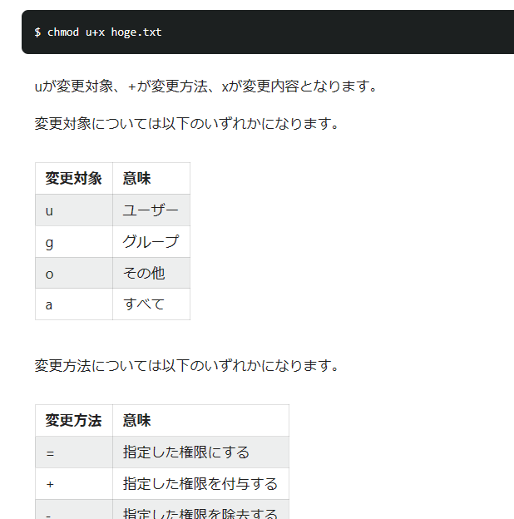
 | chmod rootユーザーかファイルの所有者 | ディレクトリ権限＞ユーザ権限
 | chmodはファイル or ディレクトリに対する権限を設定するコマンド。 | https://eng-entrance.com/linux-user-create-group
 | ユーザー区分ごとに権限を設定できる。 | chmod コマンド #Terminal - Qiita
 |  | Linuxのユーザーとグループとは。【初心者向け】 | ミライサーバーのススメ (miraiserver.ne.jp)
 | ファイルの作成者は、そのファイルに対してroot権限をもつ
 | グループに所属させること（確認）

P168 | gedit xxxx．Txt | Ubuntu上でC言語やC#を各種エディタで書いてみる #C# - Qiita
 | 基本的にはwindowsとおなじ

 | nano Fw xxxx,txt | 僕がよく使ってるnanoの設定やコマンド #nano - Qiita
 |  | nanoの使い方 (utakamo.com)
 | 日本語入力は日本語ディスクトップ環境のインスト―ル要

p183 | ワイルドカード例：*sssss*
 | 2023[01-12] 01-12の間
 | [^01-12] 01-12以外
 | {1,2,3}1,2,3を対象
P184 | | によりつないでいく | 標準入出力のリダイレクト #ShellScript - Qiita
 | テキストをソートマージする | sort コマンド – ファイルをソート | Linuxコマンド.NET (linuxcommand.net)

Sheet2
 |  | Windows10の初期化(リカバリ)手順を画像で解説 | パソコン工房 (pc-koubou.jp)
バージョン確認 |  | winver
Virtualbox |  | OS：Windows 8.1/ 10/ 11 21H2（64-bit のみ）
 |  | Oracle VM VirtualBox のインストールと使い方 | E.i.Z (eizone.info)

virtualboxからubuntu起動 |  | 【Ubuntu】再起動とシャットダウンするコマンド：shutdownコマンド | OFFICE54

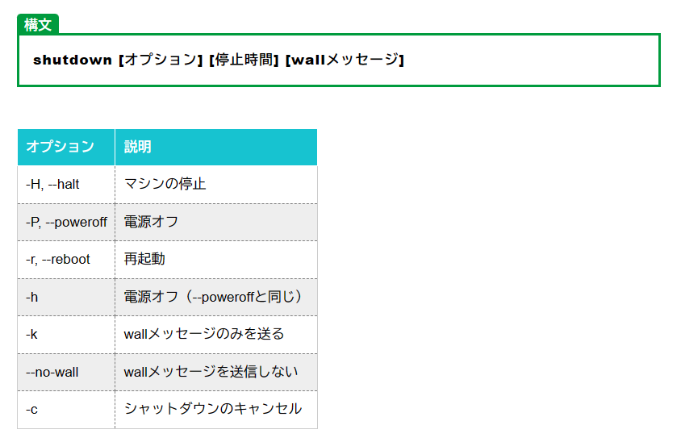

gui |  | Windowsと遜色なし、Linuxデスクトップ使いこなしの極意（2ページ目） | 日経クロステック（xTECH） (nikkei.com)

virtualboxにubuntuをインストールしてみよう |  | VirtualBoxにUbuntuをインストールしてみよう！ | ITエンジニア (it-engineer.net)

Windows10上のVirtualBoxにUbuntu20.04をインストール #Ubuntu - Qiita
【VirtualBox】メニューバーが表示されない時の解決方法 | PostgresWeb - ポスグレウェブ
【VirtualBox7.0】仮想マシンの終了方法！シャットダウンコマンドから停止・再起動まで | インフラエンジニア初心者講座 (infra-practice.com)

【VirtualBox】スナップショットの作成・適用・削除 - Life.log (sazaijiten.work)
https://pc-karuma.net/virtualbox-snapshot/

・状態を記憶する必要があるのかも ・今の状態のスナップショットを作るのかも ・再起動するとＯＫ

 | CLI（CUI）とGUIとは・基本コマンド一覧｜Web開発で学ぶプログラミング (zenn.dev)

 | 【初心者向け】Linuxカーネルって一体なんだ？ #初心者 - Qiita

sudo shutdown -r now |  |  | もしくは | sudo reboot | 大丈夫です
【すぐわかる】Ubuntuの再起動方法・GUI & コンソールどちらも (eng-entrance.com)

tail /var/log/vboxadd-unstall.log

Ubuntuでファイル共有をする方法は以下の通りです12345：
共有したいフォルダを作成する
フォルダを右クリックして「ローカルネットワーク共有」を選択する
「このフォルダーを共有する」にチェックを入れて「共有を作成」または「共有を変更」をクリックする
Sambaをインストールする（自動でインストールされる場合もある） |  |  |  |  |  | Ubuntu かんたんに Windows とファイル共有する方法 | SEECK.JP サポート
Virtualboxを使っている場合は、共有フォルダー設定でWindowsとUbuntuのフォルダを指定する |  |  |  |  |  | Ubuntu共有フォルダ・共有ファイルの設定【20.04 LTS】|Lunaris CODE ルナリスコード (lunaris-code.com)
 |  |  |  |  |  | [Ubuntu] Windows-Ubuntu間でファイル共有 – ft-lab
 |  |  |  |  |  | windows10とubuntu20.04とでファイル共有してみた（samba） - chiroru’s 成長 blog (hatenadiary.com)
 |  |  |  |  |  | Ubuntu 22.04 Ubuntuのフォルダに Windowsからアクセスする - アラコキからの Raspberry Pi 電子工作 (arakoki70.com)

https://eng-entrance.com/linux-command-vi

UbuntuにSAMBAインストールしてファイルサーバー環境構築！（WindowsとMac両方からアクセスできるやーつ） #Ubuntu - Qiita
is
https://eng-entrance.com/linux_command_ls

【 chmod 】 ファイルモードを変更する 【 Linuxコマンドまとめ 】 | LFI (linuxfan.info)

